Dashboard


DASHBOARD - ÁNALISIS DE LA EMPRESA SAD Asociados S.A.
Mariana Vélez (202123931)
Gabriela Contreras (202317215)
Eliana Saavedra (202013532)
Indicadores de: -Ventas por tipo de producto
-Mejores lugares de Colombia para vender
-Productos mas vendidos por ciudad
-Proporción de producto pérdido sin causa especifica
-Ventas por gerentes
-Fluctuaciones de precio
-influencia de temporadas de lluvia en ventas

ANÁLISIS VENTAS

Cantidad de Ventas por producto
Productos más vendidos por ciudad
Top 5 lugares con mejores ventas
Fluctuación precio por producto
Cociente de producción


Productos más vendidos por ciudad
 | (A) | (B) | (C) | (D)
Armenia | 10930600 | 9359000 | 2965600 | 5767200
Barranquilla | 5641600 | 9828000 | 3740000 | 6064800
Bogotá | 17604200 | 6412000 | 6582400 | 7512000
Bucaramanga | 5125600 | 6951000 | 7233600 | 2740800
Cali | 11352000 | 5299000 | 4831200 | 6583200
Cartagena | 16653900 | 9821000 | 10436800 | 5479200
Cúcuta | 11270300 | 6216000 | 6212800 | 3422400
Ibagué | 11919600 | 11613000 | 8192800 | 6228000
Manizales | 12930100 | 9793000 | 5385600 | 6597600
Medellín | 6579000 | 7504000 | 4417600 | 4063200
Montería | 16142200 | 6615000 | 10762400 | 3007200
Neiva | 20769000 | 6566000 | 4100800 | 4228800
Palmira | 10401700 | 5957000 | 5896000 | 7843200
Pasto | 14417900 | 7567000 | 7400800 | 7912800
Pereira | 5211600 | 7889000 | 5816800 | 5088000
Popayán | 17212900 | 7147000 | 4778400 | 7816800
Santa Marta | 13360100 | 5971000 | 4092000 | 4495200
Sincelejo | 8333400 | 4704000 | 9548000 | 5868000
Valledupar | 18244900 | 13153000 | 7031200 | 4888800
Villavicencio | 12990300 | 7210000 | 6573600 | 3518400
 | 2020 | 2021 | 2022
(A) | 19987 | 18542 | 18934
(B) | 7487 | 6752 | 7986
(C) | 4202 | 4211 | 5905
(D) | 11654 | 15856 | 17959
Top 5 lugares con mejores ventas
 | Total
Valledupar | 43317900
Cartagena | 42390900
Bogotá | 38110600
Ibagué | 37953400
Pasto | 37298500
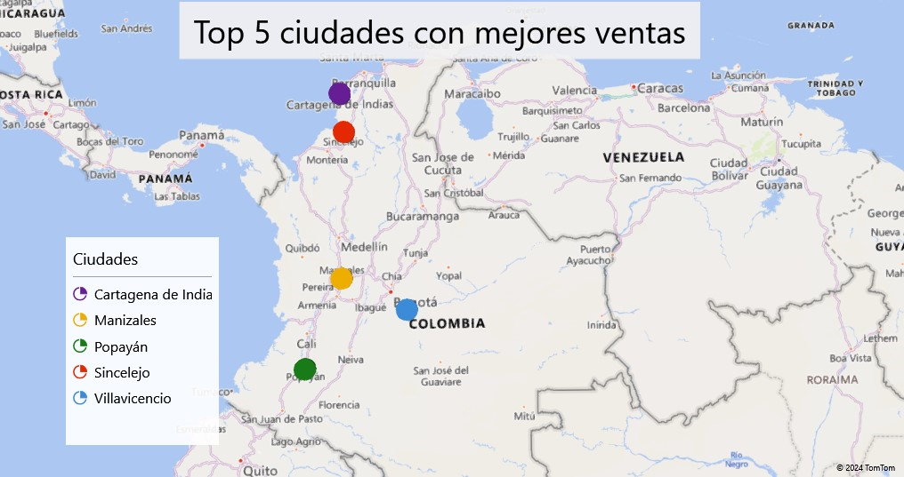
 | (A) | (B) | (C) | (D)
Enero | 967500 | 1701000 | 1883200 | 528000
Febrero | 881604.26421 | 1330000 | 1777600 | 492000
Marzo | 1210000 | 1596000 | 1597500 | 579000
Abril | 1201490.8377 | 1407000 | 1605000 | 642000
Mayo | 1270500 | 1526000 | 1440000 | 651000
Junio | 1083500 | 1449000 | 1590000 | 549000
Julio | 984700 | 1365000 | 1531200 | 441600
Agosto | 876681.08904 | 1428000 | 1962400 | 458400
Septiembre | 1176682.1608 | 1463000 | 1624600.6584 | 581770.27027
Octubre | 1122000 | 1377636.0709 | 1545000 | 594411.21495
Noviembre | 1202287.8788 | 1456000 | 1567500 | 633000
Diciembre | 1182500 | 1493737.3541 | 1575000 | 633000
 | Total
A | 5.7141449111
B | 7.1313465108
C | 7.5589674546
D | 12.660965965

PÉRDIDAS DE PRODUCTO

Razones de pérdidas
Relación entre la temporada de lluvia con las pérdidas conocidas
Proporción de producto perdido desconocido

Proporción de producto perdido desconocido
 | Total
A | 7.330492363
B | 7.3431073584
C | 7.4857677481
D | 7.2922832133

 | Almacenamiento | Baja demanda | Clima | Plagas | Robo | Transporte
A | 17846 | 5930 | 8552 | 16125 | 10097 | 22617
B | 4066 | 6244 | 8329 | 14875 | 5003 | 10506
C | 13507 | 7153 | 10895 | 8599 | 21683 | 15409
D | 2688 | 1328 | 7805 | 6547 | 2475 | 8744
 | A | B | C | D
Temporada seca | 14558 | 5033 | 4963 | 5046
Temporada lluvia | 13812 | 10998 | 18525 | 4298
Temporada seca | 12094 | 6674 | 4060 | 6487
Temporada lluvia | 13096 | 10331 | 24179 | 3532
Temporada seca | 16193 | 5264 | 5479 | 6585
Temporada lluvia | 11414 | 10723 | 20040 | 3639
 | Suma de Pérdidas conocidas | Perdida desconocida | Proporción de Producto Perdido Desconocido
A | 81167 | 21934.4 | 7.330492363
B | 49023 | 12680 | 7.3431073584
C | 77246 | 19978.4 | 7.4857677481
D | 29587 | 7511 | 7.2922832133

VENTAS POR ENCARGADOS

Cantidad vendida final (cantidad de productos) por Encargado
Monto en COP de la venta realizada por Encargado

 | (A) | (B) | (C) | (D)
Carolina Navarro | 430 | 438 | 418 | 352
Ernesto Pérez | 423 | 414 | 391 | 390
Juan Carlos Londoño | 461 | 431 | 407 | 420
Marcela Valencia | 440 | 403 | 418 | 445
Ortensia Giraldo | 442 | 394 | 420 | 389
Patricia Fernandez | 384 | 433 | 432 | 425
 | (A) | (B) | (C) | (D)
Carolina Navarro | 291658300 | 353185000 | 649178000 | 131244000
Ernesto Pérez | 278989800 | 327887000 | 580264100 | 141466200
Juan Carlos Londoño | 307100100 | 343896000 | 606706300 | 157116000
Marcela Valencia | 292443200 | 328090000 | 632283400 | 159264600
Ortensia Giraldo | 299999100 | 310191000 | 625975400 | 146810400
Patricia Fernandez | 255625000 | 352142000 | 644294900 | 156854400

Cantidad de Ventas por Producto
Suma de Cantidad_Vendida | Años
Productos | 2020 | 2021 | 2022 | Total general
(A) | 19987 | 18542 | 18934 | 57463
(B) | 7487 | 6752 | 7986 | 22225
(C) | 4202 | 4211 | 5905 | 14318
(D) | 11654 | 15856 | 17959 | 45469
Total general | 43330 | 45361 | 50784 | 139475

Cociente de producción
Etiquetas de fila | Cociente de Producción por Pérdidas
A | 5.7141449111
B | 7.1313465108
C | 7.5589674546
D | 12.660965965

Top 5 lugares por Ventas
Top 5 lugares con mejores ventas

Ciudades | Ventas Totales | Ciudades | Ventas
Valledupar | 43317900 | Valledupar | 43317900
Cartagena | 42390900 | Cartagena de Indias | 42390900
Bogotá | 38110600 | Bogotá | 38110600
Ibagué | 37953400 | Ibagué | 37953400
Pasto | 37298500 | Pasto | 37298500
Total general | 199071300

Fluctuacion de precios
Año | (Todas)

Suma de Precio por producto | Producto
Mes | (A) | (B) | (C) | (D) | Total general
Enero | 967500 | 1701000 | 1883200 | 528000 | 5079700
Febrero | 881604.26421 | 1330000 | 1777600 | 492000 | 4481204.2642
Marzo | 1210000 | 1596000 | 1597500 | 579000 | 4982500
Abril | 1201490.8377 | 1407000 | 1605000 | 642000 | 4855490.8377
Mayo | 1270500 | 1526000 | 1440000 | 651000 | 4887500
Junio | 1083500 | 1449000 | 1590000 | 549000 | 4671500
Julio | 984700 | 1365000 | 1531200 | 441600 | 4322500
Agosto | 876681.08904 | 1428000 | 1962400 | 458400 | 4725481.089
Septiembre | 1176682.1608 | 1463000 | 1624600.6584 | 581770.27027 | 4846053.0895
Octubre | 1122000 | 1377636.0709 | 1545000 | 594411.21495 | 4639047.2858
Noviembre | 1202287.8788 | 1456000 | 1567500 | 633000 | 4858787.8788
Diciembre | 1182500 | 1493737.3541 | 1575000 | 633000 | 4884237.3541
Total general | 13159446.231 | 17592373.425 | 19699000.658 | 6783181.4852 | 57234001.799

Proporción de producto perdido
Producto | Suma de Pérdidas conocidas | Perdida desconocida | Proporción de Producto Perdido Desconocido
A | 81167 | 21934.4 | 7.330492363
B | 49023 | 12680 | 7.3431073584
C | 77246 | 19978.4 | 7.4857677481
D | 29587 | 7511 | 7.2922832133
Total general | 237023 | 62103.8 | 29.451650683

Proporción de producto perdido desconocido
Año | (Todas)
Mes | (Todas)

Producto | Proporción de Producto Perdido Desconocido
A | 7.330492363
B | 7.3431073584
C | 7.4857677481
D | 7.2922832133
Total general | 29.451650683

Análisis de ventas por gerente
Suma de Venta | Producto
Encargado | (A) | (B) | (C) | (D) | Total general
Carolina Navarro | 291658300 | 353185000 | 649178000 | 131244000 | 1425265300
Ernesto Pérez | 278989800 | 327887000 | 580264100 | 141466200 | 1328607100
Juan Carlos Londoño | 307100100 | 343896000 | 606706300 | 157116000 | 1414818400
Marcela Valencia | 292443200 | 328090000 | 632283400 | 159264600 | 1412081200
Ortensia Giraldo | 299999100 | 310191000 | 625975400 | 146810400 | 1382975900
Patricia Fernandez | 255625000 | 352142000 | 644294900 | 156854400 | 1408916300
Total general | 1725815500 | 2015391000 | 3738702100 | 892755600 | 8372664200

Cuenta de Cantidad_Vendida Final | Producto
Encargado | (A) | (B) | (C) | (D) | Total general
Carolina Navarro | 430 | 438 | 418 | 352 | 1638
Ernesto Pérez | 423 | 414 | 391 | 390 | 1618
Juan Carlos Londoño | 461 | 431 | 407 | 420 | 1719
Marcela Valencia | 440 | 403 | 418 | 445 | 1706
Ortensia Giraldo | 442 | 394 | 420 | 389 | 1645
Patricia Fernandez | 384 | 433 | 432 | 425 | 1674
Total general | 2580 | 2513 | 2486 | 2421 | 10000

Temporada de lluvias vs perdida
Suma de Pérdidas | Etiquetas de columna
Etiquetas de fila | A | B | C | D | Total general
2020 | 28370 | 16031 | 23488 | 9344 | 77233
Temporada seca | 14558 | 5033 | 4963 | 5046 | 29600
Temporada lluvia | 13812 | 10998 | 18525 | 4298 | 47633
2021 | 25190 | 17005 | 28239 | 10019 | 80453
Temporada seca | 12094 | 6674 | 4060 | 6487 | 29315
Temporada lluvia | 13096 | 10331 | 24179 | 3532 | 51138
2022 | 27607 | 15987 | 25519 | 10224 | 79337
Temporada seca | 16193 | 5264 | 5479 | 6585 | 33521
Temporada lluvia | 11414 | 10723 | 20040 | 3639 | 45816
Total general | 81167 | 49023 | 77246 | 29587 | 237023

Perdidas de producto por causas
Mes | (Todas)
Año | (Todas)

Suma de Pérdidas | Causas de pérdidas
Producto | Almacenamiento | Baja demanda | Clima | Plagas | Robo | Transporte | Total general
A | 17846 | 5930 | 8552 | 16125 | 10097 | 22617 | 81167
B | 4066 | 6244 | 8329 | 14875 | 5003 | 10506 | 49023
C | 13507 | 7153 | 10895 | 8599 | 21683 | 15409 | 77246
D | 2688 | 1328 | 7805 | 6547 | 2475 | 8744 | 29587
Total general | 38107 | 20655 | 35581 | 46146 | 39258 | 57276 | 237023

Productos más Vendidos por ciud
Productos más vendidos por ciudad
Ventas Totales | Ciudades
Productos | (A) | (B) | (C) | (D) | Total general
Armenia | 10930600 | 9359000 | 2965600 | 5767200 | 29022400
Barranquilla | 5641600 | 9828000 | 3740000 | 6064800 | 25274400
Bogotá | 17604200 | 6412000 | 6582400 | 7512000 | 38110600
Bucaramanga | 5125600 | 6951000 | 7233600 | 2740800 | 22051000
Cali | 11352000 | 5299000 | 4831200 | 6583200 | 28065400
Cartagena | 16653900 | 9821000 | 10436800 | 5479200 | 42390900
Cúcuta | 11270300 | 6216000 | 6212800 | 3422400 | 27121500
Ibagué | 11919600 | 11613000 | 8192800 | 6228000 | 37953400
Manizales | 12930100 | 9793000 | 5385600 | 6597600 | 34706300
Medellín | 6579000 | 7504000 | 4417600 | 4063200 | 22563800
Montería | 16142200 | 6615000 | 10762400 | 3007200 | 36526800
Neiva | 20769000 | 6566000 | 4100800 | 4228800 | 35664600
Palmira | 10401700 | 5957000 | 5896000 | 7843200 | 30097900
Pasto | 14417900 | 7567000 | 7400800 | 7912800 | 37298500
Pereira | 5211600 | 7889000 | 5816800 | 5088000 | 24005400
Popayán | 17212900 | 7147000 | 4778400 | 7816800 | 36955100
Santa Marta | 13360100 | 5971000 | 4092000 | 4495200 | 27918300
Sincelejo | 8333400 | 4704000 | 9548000 | 5868000 | 28453400
Valledupar | 18244900 | 13153000 | 7031200 | 4888800 | 43317900
Villavicencio | 12990300 | 7210000 | 6573600 | 3518400 | 30292300
Total general | 247090900 | 155575000 | 125998400 | 109125600 | 637789900

